記入時注意事項・コメント
記入時の注意事項・コメント
データ項目 |  |  | 注意事項・コメント |  | 摘要
フーチング下面の外力 |  |  | フーチング下面の外力は，代表的な荷重ケースとして浮力を無視した場合（あるいは，低水位のような想定される浮力が最も小さくなる場合）の常時，地震時に対して記入すればよい。 |  | 直接基礎 杭基礎

安定計算 |  |  | 安定計算結果は，決定要因となる計算ケースの結果を記入すればよい。 滑動安全率は，水平力が生じない場合，算出できないので，この場合は，９９９．９９９を記入する。 支持地盤が，岩盤以外で地震時の地盤反力度の上限値を特に設けないで設計を行った場合には，地震時の最大地盤反力度の上限値に９９９．９を記入する。 また，支持地盤が，岩盤で鉛直支持力の照査を行わなかった場合には，鉛直力および許容鉛直支持力は，記入しなくてよい。 |  | 直接基礎

杭基礎条件 |  |  | １つの構造物のなかで杭長が，異なる場合には，平均的な 杭長を記入する。 |  | 杭基礎
地盤条件 |  |  | 土質定数の低減係数DEが１となる場合においても，液状化に対する抵抗率FLが１以下となる土層は液状化するとみなす。 |  | 杭基礎

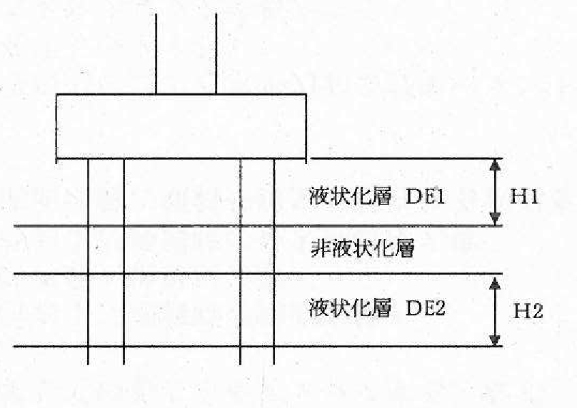
 |  |  |  | ・土質定数の低減係数Deminは，左図のような場合，震度法および地震時保有水平耐力法のそれぞれについて，各液状化層の中で最もDEが小さい値（DE1とDE2の小さい方）を記入する。 ・土質定数を低減した層厚の合計は，地震時保有水平耐力法の設計においてDEが１未満となる各液状化層の厚さの合計値（H1＋H2）を記入する。

安定計算 |  |  | 安定計算結果は，決定要因となる計算ケースの結果を記入すればよい。 最小軸方向力が，引抜き力の場合には，マイナスで記入する。したがって，許容引抜き力は，必ずマイナスで記入する。 |  | 杭基礎

杭体断面 |  |  | 杭体断面は，第１断面（杭頭部の断面）を記入する。 現場打ち杭で多段配筋の場合は，最も外側に配置した主鉄筋の本数とその段数を記入し，鉄筋量の合計値を記入する。 |  | 杭基礎

杭体帯鉄筋 （場所打ち杭の場合） |  |  | 杭体帯鉄筋量は，場所打ち杭の場合のみ記入する。 帯鉄筋は，杭頭部の断面に配置された帯鉄筋量を記入する。 |  | 杭基礎

不安定となる地盤の影響がない場合 |  |  | 地震時に不安定となる地盤がある場合においても不安定となる地盤の影響がない場合の耐震設計を行う必要があるので，この場合は，「不安定となる地盤の影響がない場合」と「不安定となる地盤がある場合」の両方に設計値を記入すること。 |  | 杭基礎

降伏しない杭の曲げモーメント | M≦My | （ｔｆ・ｍ／本） | 杭基礎の降伏は，次のいずれかに最初に達する状態としている。 ①全ての杭において杭体が降伏する。 ②一列の杭の杭頭反力が，押込み支持力の上限値に達する。 したがって，ここでは降伏しない杭があることを確認するために，降伏しない杭に生じる最大曲げモーメントとその杭の降伏曲げモーメントを記入する。 |  | 杭基礎

杭頭の最大押込み力 | PN≦PNU | （ｔｆ／本） | 押込み側の最大鉛直反力と押込み支持力の上限値を記入する。
基礎の応答塑性率 | μFR |  | 基礎が降伏に達するときの水平震度ｋｈｙFが，地震時保有水平耐力法に用いる設計水平震度ｋｈｃ以上となる。 （ｋｈｃ＜ｋｈｙF）場合や，ｋｈｙFが基礎の地震時保有水平耐力法に用いる設計水平震度ｋｈｃF以上となる。（ｋｈｃF＜ｋｈｙF＜ｋｈｃ）場合には，応答塑性率を記入しなくてよい。 |  | 杭基礎

杭基礎のせん断力 | S≦Ps | （ｔｆ） | 鋼管杭の場合は，照査を省略してよいので，記入なくてよい。 |  | 杭基礎

